wifi协议标准图
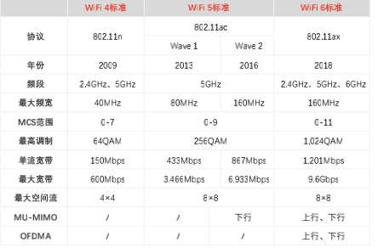
各代标准 | Wi-Fi4 标准 | Wi-Fi5 标准 |  | Wi-Fi6 标准
协议 | 802.11n | 802.11ac |  | 802.11ax
 |  | Wave1 | Wave2
频段 | 2.4GHz、5GHz | 5GHz |  | 2.4GHz、5GHz、6GHz
推出时间 | 2009 | 2013 | 2016 | 2018
最大频宽 | 40MHz | 80MHz | 160MHz | 160MHz
最高调制 | 64QAM | 256QAM |  | 1024QAM
最大宽带 | 600Mbps | 3466Mbps | 6933Mbps | 9.6Gbps
最大空间流 | 4x4 | 8x8
MU-MIMO | / | / | 下行 | 上行、下行

wifi芯片市场规模
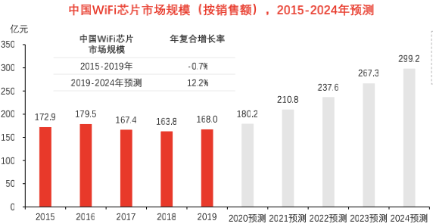
年份 | 2015 | 2016 | 2017 | 2018 | 2019 | 2020E | 2021E | 2022E | 2023E | 2024E
规模 | 172.9 | 179.5 | 167.4 | 163.8 | 168 | 180.2 | 210.8 | 237.6 | 267.3 | 299.2
增速 |  | 4% | -7% | -2% | 3% | 7% | 17% | 13% | 13% | 12%

中国Wi-Fi芯片市场规模
 | 规模 | 增速
2015 | 172.9
2016 | 179.5 | 0.038172353962
2017 | 167.4 | -0.067409470752
2018 | 163.8 | -0.021505376344
2019 | 168 | 0.025641025641
2020E | 180.2 | 0.072619047619
2021E | 210.8 | 0.16981132075
2022E | 237.6 | 0.12713472486
2023E | 267.3 | 0.125
2024E | 299.2 | 0.11934156379

Sheet3
物联网总数 | 2019 | 2025E
全球 | 120 | 246
中国 | 36.3 | 80.1

物联网连接总数（单位：亿个）

Sheet4
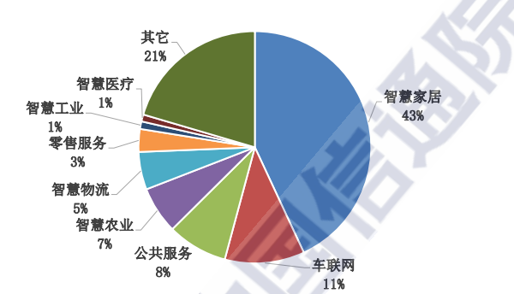
项目 | 比例
智慧家居 | 43%
车联网 | 11%
公共服务 | 8%
2020年中国物联网连接应用场景
智慧农业 | 7%
智慧物流 | 5%
零售服务 | 3%
智慧工业 | 1%
智慧医疗 | 1%
其他 | 21%

